说明
随机百搭 Random Wilds
来源：https://ezslotdesign.com/random-wilds/（作者：无厘兔，2020.10.26）

规则：Spin后随机在盘面添加1~15个W（3x5=15格）。
爆开算=2^15=32768组RTP不可行 → 借黏性百搭概念：一条线2^5=32种状态。

条件机率（原文示例 k=10、状态17={W,W,W,-,-}）：
P = C(15-5, k-线上W数) / C(15,k) = C(10,7)/C(15,10)
总RTP = Σ_k P(k) x Σ_i P(状态i|k) x RTP(i)

示范数据：轮带无W（各图案4个，轮长20）；k=1~15各1/15权重（蓝字可改）。

（本簿已合并为 2 个页签：说明、随机百搭 条件机率+状态RTP→RTP；各区块：转轮表 第2~11行，赔率表 第14~21行，32状态RTP 第24~58行，16x32条件机率 第61~97行，RTP汇总 第100~107行）

── 完整文档（原 老虎机数学专题-随机百搭.md 存档）──
老虎机数学专题 —— 随机百搭（Random Wilds）

来源：https://ezslotdesign.com/random-wilds/ （作者：无厘兔，2020.10.26；表格数据为方法描述）
配图：原文 5 张配图已下载到本目录 images/random-wilds/ 并嵌入本文。
配套模型：老虎机数学专题-随机百搭.xlsx
一、特色定义

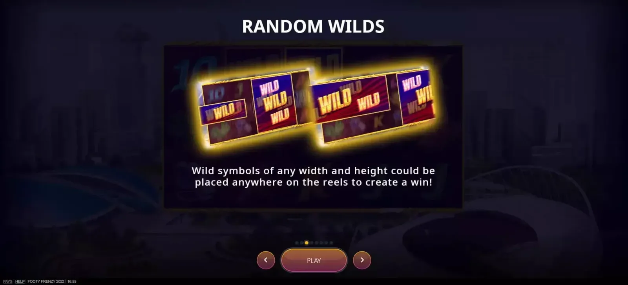
[图片] 参考游戏（金字塔图案即随机百搭） images/random-wilds/01-Footy-Frenzy-2022-6943349-opt.webp
Random Wilds（随机百搭）：Spin 结果出现后，系统随机在盘面额外添加 1~15 个 Wild（数量由权重表决定），增加连线机会。玩家期待「今天会分到几个 Wild」。
二、为什么不能爆开算

3 x 5 盘面、每格独立看是否被分配到百搭 → 2^15 = 32768 组 RTP，不可行。
解法：借用黏性百搭的概念——一条得分线只有 5 个位置、每位置「有/没有」W → 2^5 = 32 种状态。
三、计算步骤（原文）

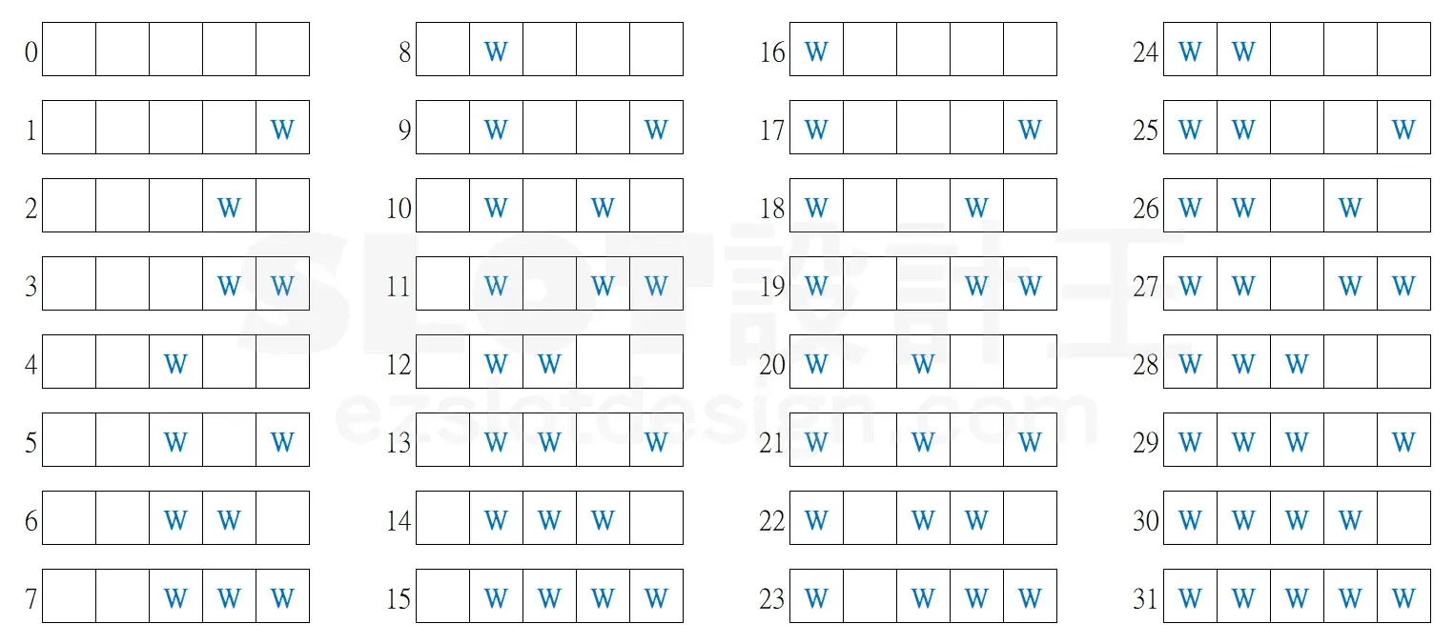
[图片] 原文配图 image-179 images/random-wilds/02-image-179-opt.webp
• 1. 32 种状态的 RTP：把 W 位置的符号用百搭取代，算 32 次
• 2. 16 x 32 概率表：触发 k（0~15）个百搭时，32 种线状态的条件机率
• 3. 条件机率公式（原文示例：k=10、状态 17 = {W,W,W,-,-}）：
• 15 格分配 10 个 WILD 的总方式 = C(15, 10)
• 线上位置 {1,2,3} 是 WILD（3 个）、线外 10 格还需分配 10−3=7 个 → C(10, 7)
• 条件机率 = C(10, 7) / C(15, 10)
• 4. 总 RTP = Σ（分配到 k 个 WILD 的机率）× Σ（状态 i 条件机率 × 状态 i RTP）
四、Excel 模型（示范数据）

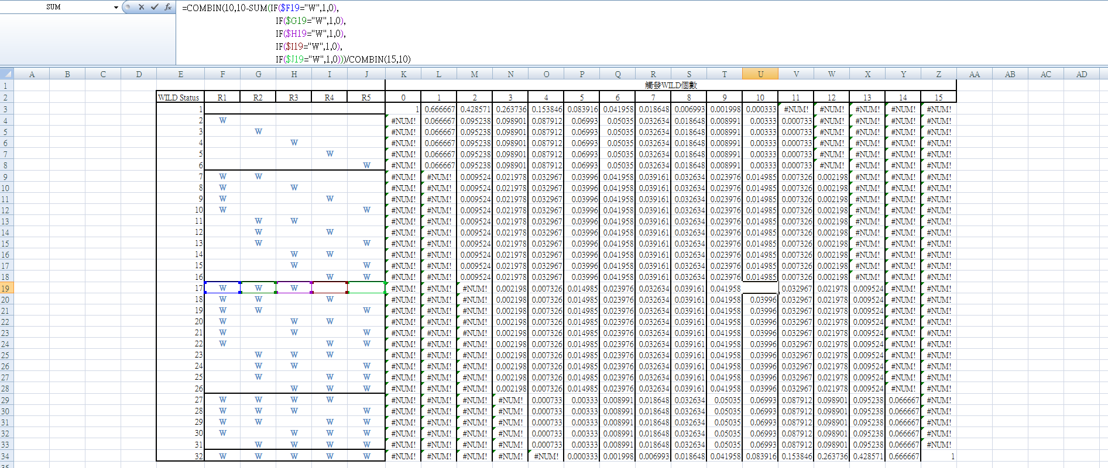
[图片] 原文工作簿：16×32 条件机率表（COMBIN 公式，k<m 显示 #NUM!） images/random-wilds/04-image-180.png
• 5 个转轮：K/Q/J/10/9 各 4（轮长 20，轮带上无 W——W 全部来自随机分配）
• 32 状态 RTP：cnt(s, r) = 4 + 状态位元 × 1
• 16×32 条件机率表：P = IF(0≤k−m≤10, COMBIN(10,k−m)/COMBIN(15,k), 0)，m=线上 W 数
• k 分布权重：k=1~15 各 1/15（蓝字可改为任意权重表；k=0 权重 0）
• 验证：每个 k 的 32 状态条件机率合计 = 1
工作表 | 内容
说明 | 设定
随机百搭 条件机率+状态RTP→RTP | 转轮表 / 赔率表 + 32状态RTP（各状态 RTP）+ 16x32条件机率（k=0~15 × 32 状态的条件机率与行合计校验）+ RTP汇总（k 权重、各 k 期望 RTP、特色总 RTP）

原文数据核对（读图回填）

• 原文 16×32 表公式：=COMBIN(10,10−SUM(线上W位元))/COMBIN(15,10)（k=10 列）——与本模型 C(10,k−m)/C(15,k) 一致 ✓
• 原表中 k < 线上W数 的格显示 #NUM!（COMBIN 负参），本模型用 IF 返回 0（等价且更干净）✓
• 原文的转轮表/赔率表/32 状态 RTP 未在截图中 → 本模型沿用示范数据（蓝字可改）
配图清单（images/random-wilds/）

文件 | 说明
images/random-wilds/01-Footy-Frenzy-2022-6943349-opt.webp | 参考游戏画面
images/random-wilds/02-image-179-opt.webp | 原文配图 image-179（大图）
images/random-wilds/03-image-179-opt.webp | 同图（小图重复）
images/random-wilds/04-image-180.png | 16×32 条件机率表
images/random-wilds/05-image-180.png | 同图（大图重复）

